1
KONTROLA ISKROJENIH DELOVA
1 x DIETRO 01 |  | 1 | 1 x DAVANTI 01 |  |  | 2
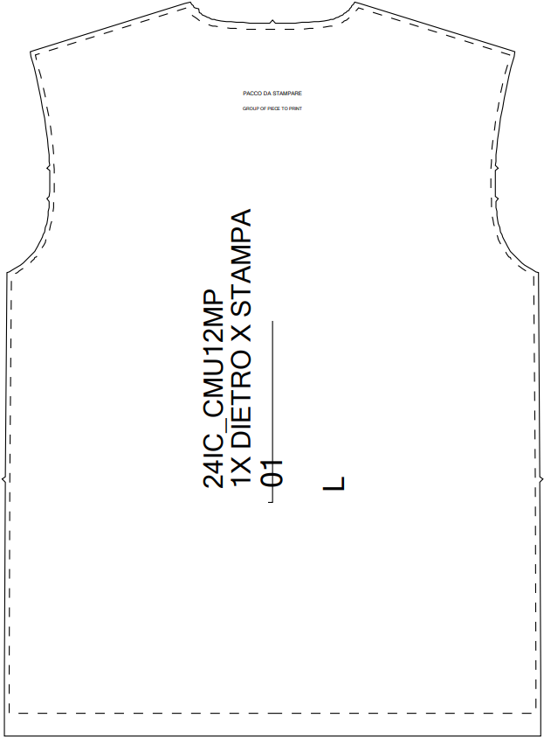 |  |  | 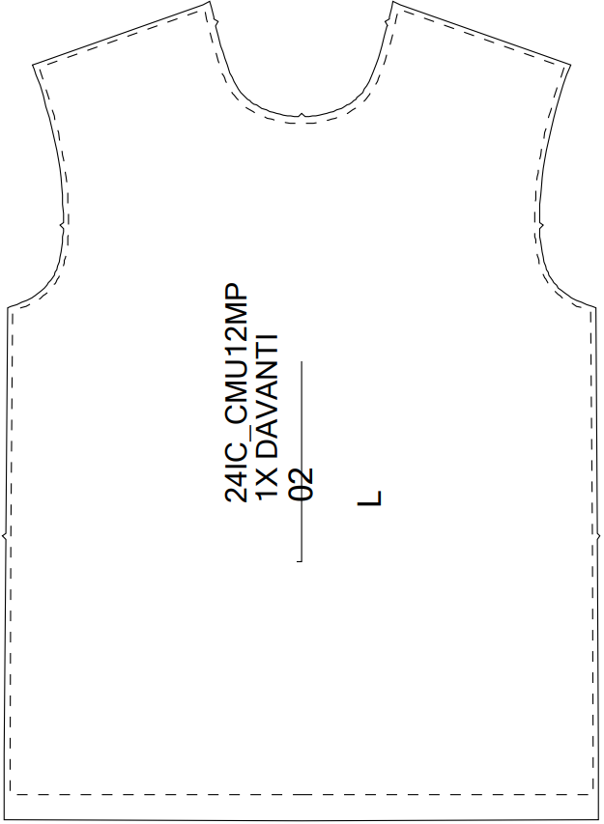

2 x MANICA 01 |  | 3 | 1 x COLLO 01 |  |  | 4
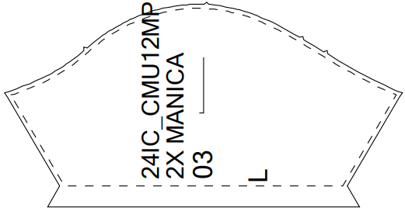

PASPUL: |  |  |  |  | YES
BAR KOD/STRANIČNA ETIKETA:
MDL:
MODEL: | PROVERIO: |  |  | DATUM:
CMU12M

